8.3.2
Som van Miljoen uur bekeken
 | Engels | Niet-Engels | Eindtotaal | Lijst met velden
13 Reasons | 972 |  | 972 | Rechtermuisknop op de tabel > Lijst met velden weergeven
Bridgerton | 625 |  | 625 | Linkermuisknop op de tabel > Tabblad Daaitabel analyseren > Lijst met velden
Dark Desire |  | 214 | 214
Elite |  | 532 | 532 | Draaitabelvelden
Lupin |  | 531 | 531
Maid | 469 |  | 469
Money Heist |  | 1,440 | 1,440
Seks Education | 419 |  | 419
Squid Game |  | 1,600 | 1,600
Stranger Things | 1,009 |  | 1,009 | Waardeveldinstellingen
The Witcher | 541 |  | 541 | Rechtermuisknop op de tabel > Waardeveldinstellingen
Who Killed Sara |  | 266 | 266 | Linkermuisknop op de tabel > Tabblad Daaitabel analyseren > Veldinstellingen
You | 925 |  | 925
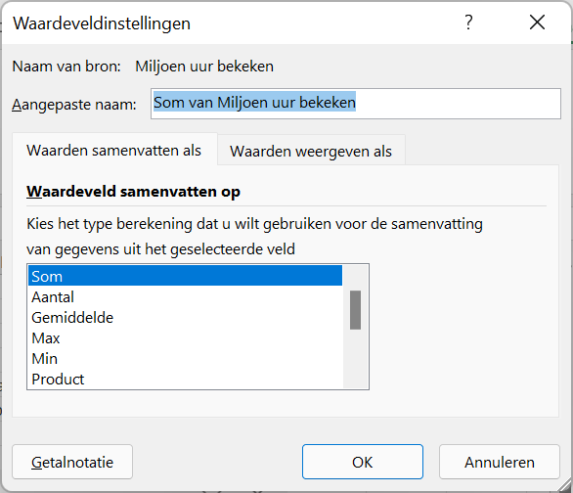
Eindtotaal | 4,960 | 4,583 | 9,543

 |  |  |  | Waarde weergeven als

